Versorgungsspannung
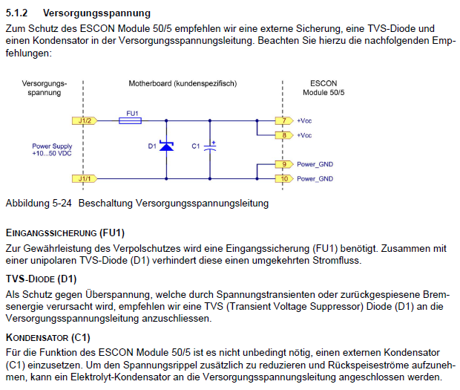

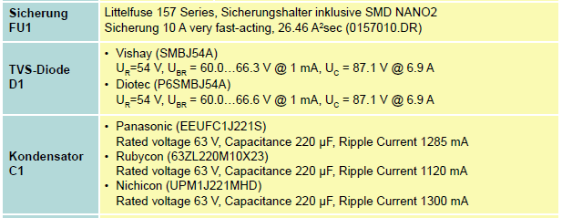
https://www.littelfuse.de/products/fuse-blocks-fuseholders-and-fuse-accessories/fuse-clips/157.aspx

https://eu.mouser.com/ProductDetail/Vishay-Semiconductors/SMBJ54A?qs=%252BA9HMDDz5KZg8su8C6pAeA==
https://www.soselectronic.de/products/diotec/p6smbj54a-296393

https://www.mouser.de/ProductDetail/Panasonic/EEU-FC1J221S?qs=PvmUOJrYJM8rNHywBijo3A%3D%3D
https://octopart.com/63zl220m10x23-rubycon-5391750
https://www.mouser.de/ProductDetail/Nichicon/UPM1J221MHD?qs=lSrapdq7Zr4w1ipXwYG61A%3D%3D

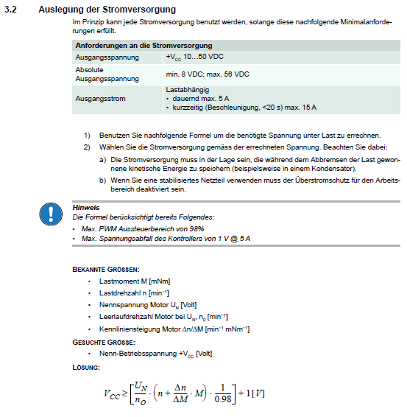

 | Ausgabe:
 | VCC [V] | 37.756559767
 | Eingabe:
 | Lastmoment M [mNm] | 2500
 | Lastdrehzahl n [min-1] | 30
 | Nennspannung Motor Un [V] | 24
 | Leerlaufdrehzahl Motor bei Un n0 [min-1] | 5600
 | Kennliniensteigung Motor deltan/deltaM [min-1 mNm-1] | 3.35

 | Berechnung Lastmoment
 | Ausgabe :
 | Lastmoment M [mNm] | 2500
 | Eingabe:
 | Kraft F [mN] | 100000
 | Hebel l [m] | 0.025

Motoransteuerung
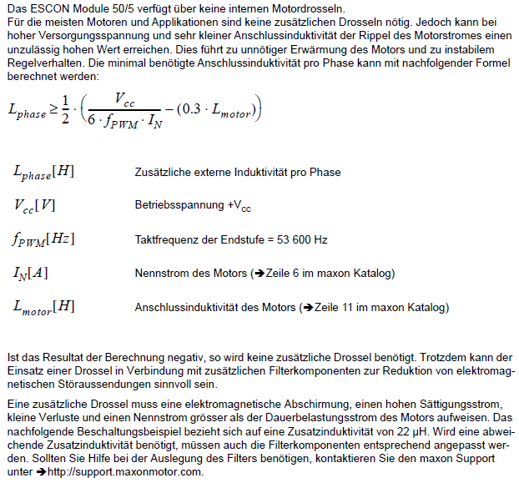
 | Ausgabe:
 | L_phase[H] | -3.3671769938E-05
 | Eingabe:
 | Vcc [V] | 30
 | f_pwm [Hz] | 53600
 | I_N [A] | 3.96
 | L_motor[H] | 0.000303

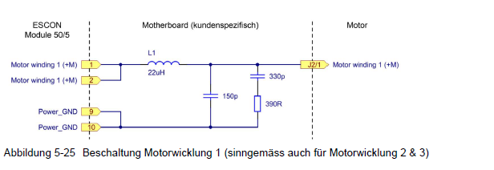

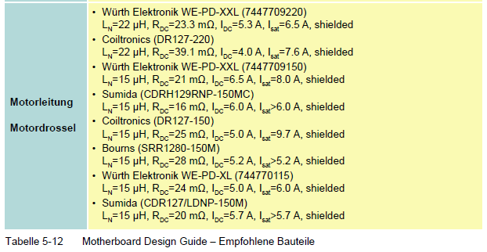
https://www.mouser.de/ProductDetail/Wurth-Elektronik/7447709220?qs=E%2F%2FhvbtCqpPXHSq0WjNolw==
https://www.mouser.de/ProductDetail/Coiltronics-Eaton/DR127-220-R?qs=yzwxPInThYTMexRBUMjh9Q%3D%3D
https://de.rs-online.com/web/p/drahtgewickelte-smd-induktivitaten/7444854/
https://products.sumida.com/ProductsInfo/ProductGuide/PowerInductors/TypeDetail.php?navKey=SMD%23_PI_Inductors_Consumer&type=CDRH129R&lang=de
https://www.mouser.de/ProductDetail/Coiltronics-Eaton/DR127-150-R?qs=yzwxPInThYQmHjn5JRpRww%3D%3D
https://www.mouser.de/ProductDetail/Bourns/SRR1280-150M?qs=brMhP%2FMjUfdJTeHGNfu2bw%3D%3D
https://www.mouser.de/ProductDetail/Wurth-Elektronik/744770115?qs=E%2F%2FhvbtCqpM85OsQhMxYHw%3D%3D

